상품제안서
다용도캠핑등20w4 | 상품코드: S13733

 |  |  |  |  |  |  | 02-713-8555 | www.synergygift.co.kr
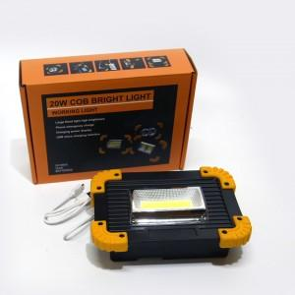

【상세/제작정보】 | 실리콘인쇄 50개미만 기본인쇄비4만원 50개이상 개당800원 카톤입수36/배송비3000원

【인쇄/포장옵션】 | 기타 / 포장지포장

【공급단가】 | 수량 | 30~ | 50~ | 100~ | 500~ | 1,000~
*VAT별도 | 단가 | 16,200원 | 15,600원 | 15,000원 | 14,400원 | 14,040원

【상품 URL】 | https://www.synergygift.co.kr:443/src/goods_detail.php?gdno=9073

